ERD
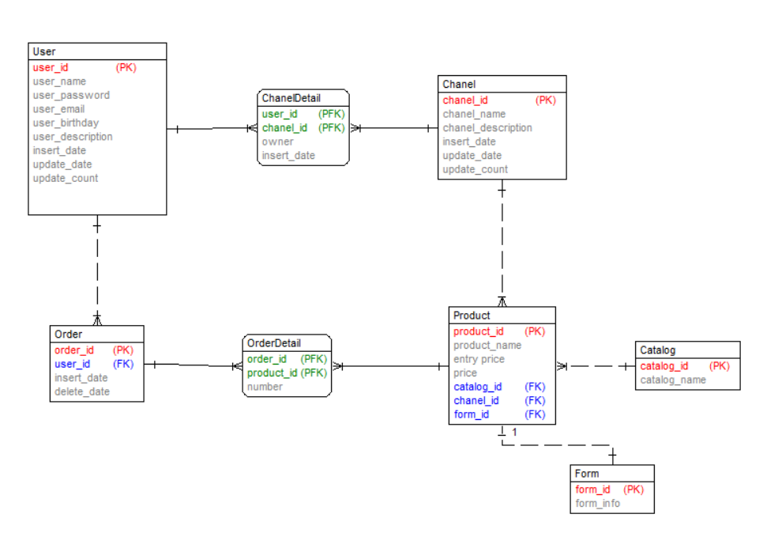
Web cung cấp công cụ hỗ trợ cho những người bán hàng đăng ký bán online

Giao dien man hinh live

Web cung cấp công cụ hỗ trợ cho những người bán hàng đăng ký bán online

